③参加承諾書
 | 第１５回関東アンダージュニアボクシング大会
 | 参 加 承 諾 書

区分 |  | １ 選手 |  | ２ 監督・コーチ |  | ３ セカンド |  | ４ 役員 |  | ５ 審判員 |  | ６ 補助員
該当番号に○ (兼務の場合は複数○） |  | ７ 医療・救護 |  | ８ 引率・視察 |  | ９ 報道 |  | 10 出店業者 |  | 11 保護者

都道府県名 |  |  |  |  |  | 団体・所属名
氏 名
連 絡 先 |  |  | 〒 － (住所) (電話)

(自署)
 |  | （参加申込日） |  |  | 月 |  | 日
 |  | 本人署名

(自署)
 |  | 親権者または法定代理人氏名
 | 選手記入欄
 |  |  | 確認内容 |  |  |  |  |  | チェック欄
 | ① |  | 要項12その他（５）にあるように、規定に則ったユニホームを用意した。 |  |  |  |  |  | 用意した |  | 用意していない
 | ② |  | 選手手帳p.14の実戦競技参加証明（初回用）が正しく記載されている。 |  |  |  |  |  | 記載した |  | 記載していない
 | ③ |  | 選手手帳p.15健康診断記録①（頭部CTスキャンまたはMRI)が実施してあり、出場に問題がない。 |  |  |  |  |  | 実施した 問題なし |  | 実施していない 問題あり
 | ④ |  | 選手手帳p.17健康診断記録②（胸部レントゲン)が実施してあり、出場に問題がない。 |  |  |  |  |  | 実施した 問題なし |  | 実施していない 問題あり
 | ⑤ |  | 選手手帳p.19健康診断記録③（心電図)が実施してあり、出場に問題がない。 |  |  |  |  |  | 実施した 問題なし |  | 実施していない 問題あり
 | ⑥ |  | 選手手帳p.21～健康診断記録④（年次健診)が本年度実施してあり、出場に問題がない。 |  |  |  |  |  | 実施した 問題なし |  | 実施していない 問題あり

駐車場案内
駐車場のご案内

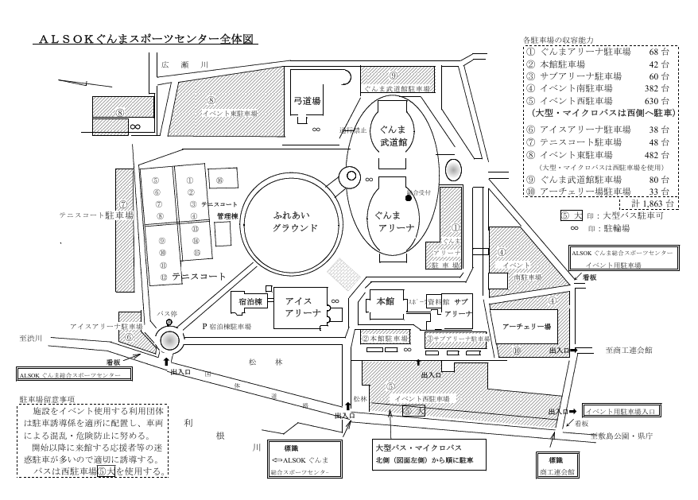

ボクシング場

